10010 Bilan
À titre de référence seulement
10010
INDICATEURS DE RENDEMENT AU BILAN (SOCIÉTÉS OUVERTES ET FERMÉES)

No | Indicateur | Formule à l’échelle de l’entreprise | Niveau de granularité | Période

CAPITAL
1a | Ratio total du test de suffisance du capital des sociétés d'assurance vie (TSAV) | Relevé afférent au TSAV, page 10.100, ligne 1010010020 | À l’échelle de l’entreprise | Fin du trimestre
1b | Ratio total du test de suffisance de la marge d'assurance vie (TSMAV) – succursales | Relevé afférent au TSAV, page 120.000, ligne 12000010020 | À l’échelle de l’entreprise | Fin du trimestre
2a | Ratio du noyau de capital du TSAV | Relevé afférent au TSAV, page 10.100, ligne 1010010010 | À l’échelle de l’entreprise | Fin du trimestre
2b | Ratio du noyau de capital du TSMAV – succursales | Relevé afférent au TSAV, page 120.000, ligne 12000010010 | À l’échelle de l’entreprise | Fin du trimestre
BILAN
3a | Excédent ou capitaux propres en % du total de l'actif – sociétés par actions | Relevé LF1, page 20004, ligne 599, colonne 1/page 20002, ligne 999, colonne 1 | À l’échelle de l’entreprise | Fin du trimestre
3b | Excédent ou capitaux propres en % du total de l'actif – sociétés mutuelles | Relevé LF1, page 20004, ligne 499, colonne 1/page 20002, ligne 999, colonne 1 | À l’échelle de l’entreprise | Fin du trimestre
3c | Excédent ou capitaux propres en % du total de l'actif – succursales | Relevé LF1, page 20004, ligne 899, colonne 1/page 20002, ligne 999, colonne 1 | À l’échelle de l’entreprise | Fin du trimestre
4 | Marge sur services contractuels (MSC) en % du total du passif des contrats d’assurance | Relevé LF1 : [pages 20012, 20013, 20016, 20017, ligne 799, colonnes 10, 14, 18]/pages 20012, 20013, 20016, 20017, ligne 799, colonne 29 | Ventilé par segment | Fin du trimestre
5 | Ajustement au titre du risque en % du total du passif des contrats d’assurance | Ajustement au titre du risque [(LF1, pages 20012, 20013, 20016, 20017, ligne 799, colonne 06 + pages 20014, 20015, ligne 799, colonne 16, pages 20018, 20019, ligne 599, colonne 16) + ajustement au titre du risque net sur les contrats déficitaires évalués selon la méthode de la répartition des primes]/total du passif des contrats d’assurance (LF1, pages 20014, 20015, ligne 799, pages 20018, 20019, ligne 599, colonne 19) | Ventilé par segment | Fin du trimestre
6 | Élément de perte en % du total du passif des contrats d’assurance | Élément de perte (LF1 , pages 20014, 20015, ligne 799, colonne 06, pages 20018, 20019, ligne 599, colonne 03)/total du passif des contrats d’assurance (LF1, pages 20014, 20015, ligne 799, pages 20018, 20019, ligne 599, colonne 19) | Ventilé par segment | Fin du trimestre
LIQUIDITÉ
7 | Actif liquide en % du passif à vue | Relevé LF3, page 35080, ligne 489/ligne 889, colonne 11 | À l’échelle de l’entreprise | Annuelle
INDICATEURS AFFÉRENTS À LA MSC
8 | Variation de la MSC, cumul annuel de l’exercice courant par rapport au cumul annuel de l’exercice précédent | [MSC du solde de clôture (LF1, pages 20012, 20013, 20016, 20017, ligne 799 moins ligne 099, colonnes 10, 14, 18)]/[MSC du solde d’ouverture (LF1, pages 20012, 20013, 20016, 20017, ligne 799 moins ligne 099, colonnes 40, 44, 48)] | Ventilé par segment | Cumul annuel
9 | Variation de la MSC afférente aux nouveaux contrats, cumul annuel de l’exercice courant par rapport au cumul annuel de l’exercice précédent | Variation de la MSC afférente aux nouveaux contrats (LF1, pages 20012, 20013, 20016, 20017, ligne 210, colonnes 10, 14, 18)/(LF1, pages 20012, 20013, 20016, 20017, ligne 210, colonnes 40, 44, 48) | Ventilé par segment | Cumul annuel
10 | Comptabilisation de la MSC dans les bénéfices annuels (cumul annuel) par rapport à l’exercice précédent | MSC comptabilisée pour les services fournis (LF1, pages 20012, 20013, 20016, 20017, ligne 110, colonnes 10, 14, 18)/(LF1, pages 20012, 20013, 20016, 20017, ligne 110, colonnes 40, 44, 48) | Ventilé par segment | Cumul annuel
11 | Comptabilisation de la MSC en résultat net | Au sens de l’IFRS 17 et tel qu'inclus dans les notes afférentes aux états financiers, montant de la MSC qui devrait être comptabilisé en résultat net dans les périodes futures | Selon les informations fournies dans les états financiers | Annuelle
12 | Répercussions des fluctuations du marché sur la MSC | Variation trimestrielle de la MSC au titre des contrats évalués selon la méthode des frais variables découlant des fluctuations du marché | Ventilé par segment | Cumul annuel
INVESTISSEMENTS
13 | Obligations par note | 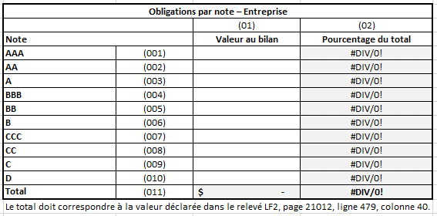 | À l’échelle de l’entreprise | Fin du trimestre
14 | Prêts hypothécaires par note | 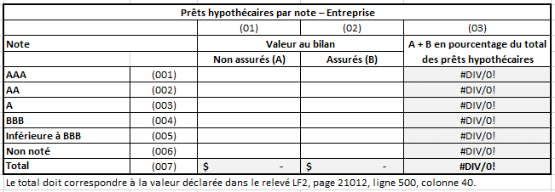 | À l’échelle de l’entreprise | Fin du trimestre
15 | Prêts par note | 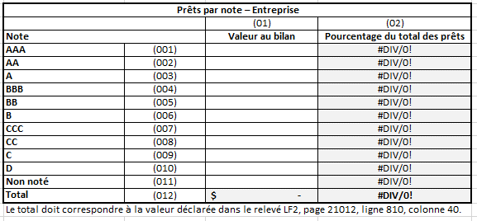 | À l’échelle de l’entreprise | Fin du trimestre
16 | Provisions pour obligations/total des obligations (coût amorti + juste valeur par le biais des autres éléments du résultat global [JVAERG]) | LF2 : page 21020, ligne 110, colonne 60/page 21012, ligne 479, colonnes 16, 36 | À l’échelle de l’entreprise | Fin du trimestre
17 | Provisions pour prêts hypothécaires/total des prêts hypothécaires (coût amorti + JVAERG) | LF2 : page 21020, ligne 210, colonne 60/page 21012, ligne 500, colonnes 16, 36 | À l’échelle de l’entreprise | Fin du trimestre
18 | Provisions pour autres prêts/total des autres prêts (coût amorti + JVAERG) | LF2 : page 21020, ligne 710, colonne 60 (portion liée aux prêts)/page 21012, ligne 810, colonnes 16, 36 | À l’échelle de l’entreprise | Fin du trimestre

VARIATIONS DU PASSIF DES TITULAIRES DE POLICES – ÉCARTS ENTRE RÉSULTATS ET PRÉVISIONS ET CHANGEMENTS APPORTÉS AUX HYPOTHÈSES
19 | Écarts entre résultats et prévisions afférents aux contrats sans participation | 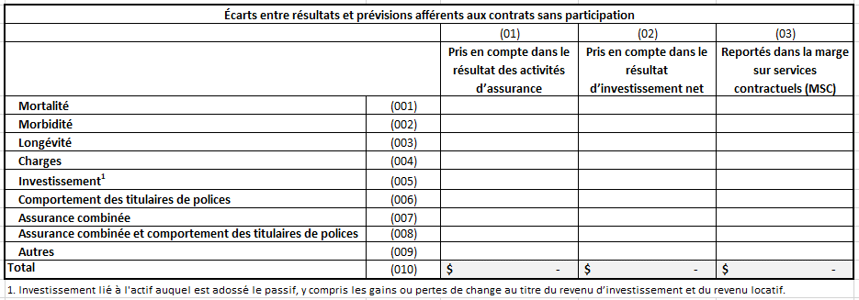 | Ventilé par segment | Cumul annuel
20 | Écarts entre résultats et prévisions afférents aux contrats avec participation |  | Ventilé par segment | Cumul annuel
21 | Changements apportés aux hypothèses afférentes aux contrats sans participation | 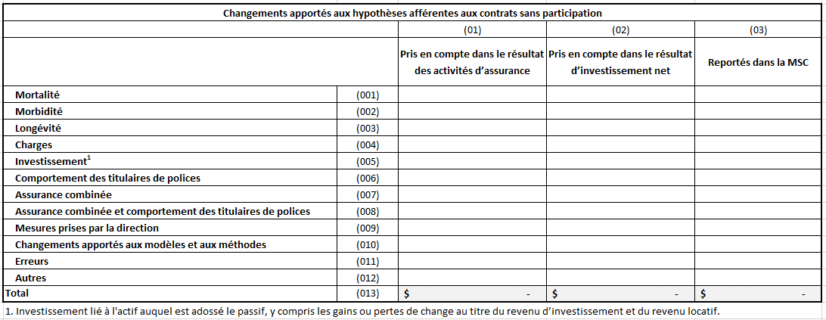 | Ventilé par segment | Cumul annuel
22 | Changements apportés aux hypothèses afférentes aux contrats avec participation |  | Ventilé par segment | Cumul annuel

10020 Princip. volumes Branches
À titre de référence seulement
10020
INDICATEURS DE RENDEMENT AFFÉRENTS AUX PRINCIPAUX VOLUMES DES BRANCHES D'ASSURANCE (SOCIÉTÉS OUVERTES ET FERMÉES)

No | Indicateur | Formule ou description de l'indicateur (à l’échelle de l’entreprise) | Niveau de granularité | Période

VOLUME
23 | Ventes | Cumul annuel des ventes de l’exercice courant et cumul annuel des ventes comparables de l’exercice précédent | Ventilé par territoire (Canada, États-Unis, Europe, Asie, Autre) et, pour chaque territoire : Assurance vie individuelle sans participation Assurance vie individuelle avec participation Rente individuelle (à l'exclusion des fonds distincts) Fonds distincts (y compris les transferts et les reports) Assurance maladie individuelle Autre assurance individuelle sans participation Autre assurance individuelle avec participation Rente collective Fonds distincts collectifs Assurance vie collective Assurance maladie collective Autre assurance collective sans participation Autre assurance collective avec participation Services administratifs seulement (SAS) Autres | Cumul annuel (les données trimestrielles seront calculées)
24 | Primes brutes souscrites | Cumul annuel des primes brutes souscrites de l’exercice courant et cumul annuel des primes brutes souscrites comparables de l’exercice précédent | Ventilé par territoire (Canada, États-Unis, Europe, Asie, Autre) et, pour chaque territoire : Assurance vie individuelle sans participation Assurance vie individuelle avec participation Assurance maladie individuelle Assurance individuelle contre les accidents et la maladie Assurance vie collective Assurance maladie collective Assurance multirisque Réassurance | Cumul annuel (les données trimestrielles seront calculées)
25 | Conciliation des fonds distincts | 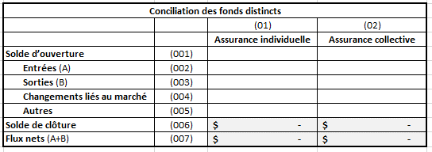 | Par segment, et par assurance collective et individuelle pour chaque segment | Cumul annuel (les données trimestrielles seront calculées)
26 | Flux bruts – actif sous gestion |  | Par segment | Cumul annuel (les données trimestrielles seront calculées)
27 | Flux bruts – actif sous administration |  | Par segment | Cumul annuel (les données trimestrielles seront calculées)

